GAP Analysis - Exemplo 1
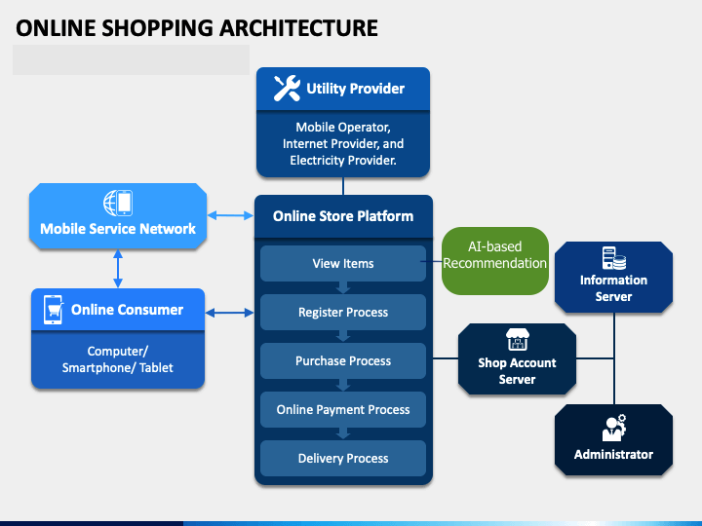
FAZER UMA CÓPIA DESTA "ABA" COM A FUNÇÃO "DUPLICAR" E PREENCHÊ-LA JUNTO COM SEU TIME. NÃO PRECISA DUPLICAR A PLANILHA!
GAP Analysis
Projeto:
Integrantes do time:
Quem efetivamente colaborou com esta atividade:

1) ANÁLISE de GAPs com foco em Processos de Negócio
 | Sobre a principal atividade do seu projeto
Detalhamento da Mudança | What? | Why? | Who? | Where? | When? | How? | How Much?
Arquitetura empresarial - nível NEGÓCIO
1- Identificação do ESTADO ATUAL dos procedimentos de trabalho | Compras online por meio de catálogos de produtos divididos em categorias. | O modelo da loja teve como referência as vendas por catálogos eletrônicos que já funcionava antes da internet. | Consumidor online, vendededor online, operadores logísticos. | Setores de marketing e venda, de estoque e de entregas. | Durante o processo de compra e venda online. | O consumidor navega pela loja, escolhendo categorias, selecionando produtos, icnluindo no carrinho e realizando seu pedido. | Médio - Manutenção de catálogos, imagens, tabelas de tamanho, provadores virtuais.
2- Identificação do NOVO ESTADO, considerando os procedimentos de trabalho já melhorados | Compras online com ajuda de assistente virtual inteligente. | Reduzir o tempo de decisão de compra, que muitas vezes causa desistência do consumidor. | Consumidor online, vendendedor online, especialista em IA, operadores logísticos. | Setores de marketing e venda, de tecnologia, de estoque e de entregas. | Durante o processo de compra e venda online. | O consumidor conversa com assistente virtual sobre o que procura e ela recomenda produtos de acordo com sua necessidade. | De início Alto, devido a nova tecnologia. Depois, tende a baixar com o aprendizado da máquina e conversão de recomendações em compras.
3- Identificação das LACUNAS ou problemas/falhas do estado atual | O consumidor demora muito para escolher um produto e nem sempre decide comprar. | A busca por produtos em catálogo demanda muito tempo, mesmo que com filtros de busca. | Consumidor online | Loja virtual | Durante o processo de compra online. | O consumidor navega pelos catálogos, olhando uma grande lista de produtos, procura imagens, seleciona tamanhos, considera preços sem saber se tem desconto ou frete. | Alto - Muito tempo demandado pelo consumidor
4- Propostas de MELHORIAS para fechar as lacunas do item 3 | Assitente virtual online | Tornar mais eficiente o processo de escolha de um produto e decisão de compra, ajudando o consumidor a decidir o que comprar. | Consumidor online, especialista de IA | Loja virtual | Durante o processo de compra online. | Por meio de uma conversa interativa, o consumidor pode indicar com que precisa, para que situação, quanto pode pagar e se está disposto a pagar frete. | Baixo - Uso eficiente do tempo de compra

2) ANÁLISE de GAPs com foco em Sistemas de Informação
Arquitetura empresarial - nível SISTEMAS DE INFORMAÇÃO
1- Caso exista SISTEMA ATUAL, identificar e listar as principais funcionalidades do sistema. Caso não exista sistema atual, indicar os artefatos utilizados na realização de procedimentos de trabalho, mesmo que sejam manuais. [FIGURA 1]
2- Identificar as principais funcionalidades do NOVO SISTEMA, desenhando um modelo visual. Recomenda-se utilizar o Diagrama de Comunicação da notação de UML (communication diagram). [FIGURA 2]
3- Descrever as principais LACUNAS ou problemas/falhas do sistema atual ou artefatos em uso. - Seleção por catálogo eletrônico extenso, escolhendo uma categoria entre várias categorias de produtos. - Seleção de produtos agrupados por categorias, retornando uma lista enorme de produtos. - Manutenção de informações detalhadas no catálogo para viabilizar a tomada de decisão de compra.
4- Elaboração de MELHORIAS para fechar as lacunas. - Seleção de produtos apoiada por assistente virtual de compras, permitindo o consumidor indicar suas necessidades e preferências. - Recomendações de produtos de acordo com necessidades.

3) ANÁLISE de GAPs com foco em Tecnologia
Arquitetura empresarial - nível TECNOLOGIA
1- Caso exista SISTEMA ATUAL, identificar e listar os principais componentes da plataforma tecnológica. Caso não exista sistema atual, apenas sinalizar que não existe. [FIGURA 3]
2- Identificar os principais componentes da plataforma tecnológica do NOVO SISTEMA, destacando a integração entre sistemas. Recomenda-se utilizar o Diagrama de Componente da notação de UML (component diagram). - Componente de assitente virtual baseado em IA (aprendizagem de máquina). [FIGURA 4]
3- Descrever as principais LACUNAS ou problemas/falhas da tecnologia atual ou ausência de tecnologia. - Falta de tecnologia de processamento inteligente de informações coletadas durante o processo de compra.
4- Elaboração de MELHORIAS para fechar as lacunas. - Módulo de sistema baseado em IA e aprendizahem de máquina.

[Figura 1]

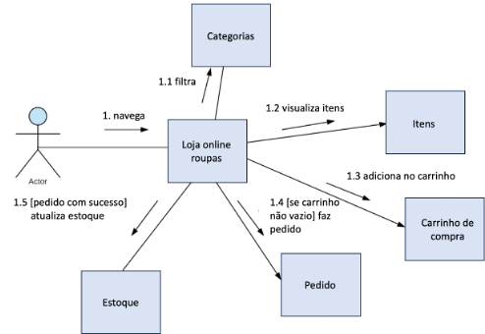

[Figura 2]

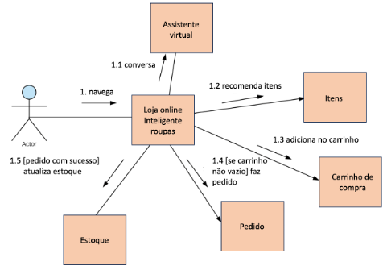

[Figura 3]

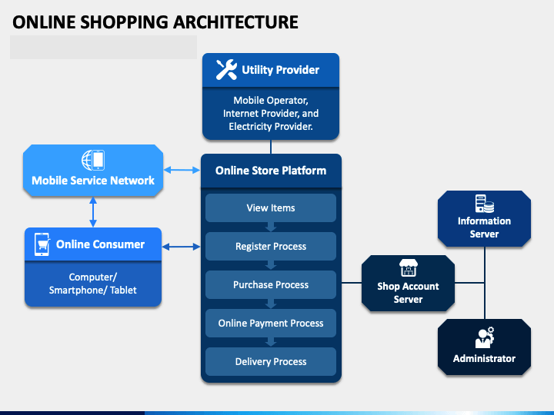

[Figura 4]

GAP Analysis - Exemplo 2
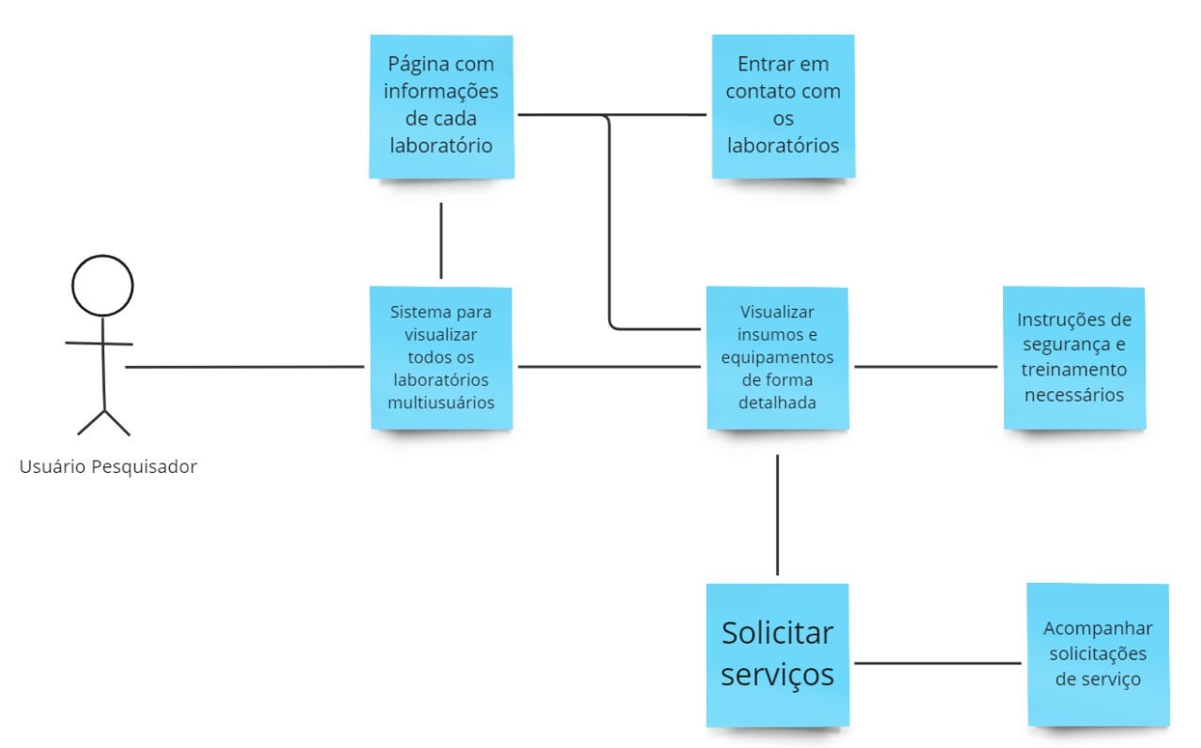
FAZER UMA CÓPIA DESTA "ABA" COM A FUNÇÃO "DUPLICAR" E PREENCHÊ-LA JUNTO COM SEU TIME. NÃO PRECISA DUPLICAR A PLANILHA!
GAP Analysis
Projeto: Gestão de LabMulti UFPE
Integrantes do time:
Quem efetivamente colaborou com esta atividade:

Enterprise Architecture (Fonte: https://eabok.org/)
GAP Analysis (Fonte: https://www.clearpointstrategy.com/gap-analysis-template/)

1) ANÁLISE de GAPs com foco em Processos de Negócio
 | Sobre a principal atividade do seu projeto
Detalhamento da Mudança | What? | Why? | Who? | Where? | When? | How? | How Much?
Arquitetura empresarial - nível NEGÓCIO
1- Identificação do ESTADO ATUAL dos procedimentos de trabalho | 1. Gestão de agendamentos e de insumos feito por e-mail e planilhas, manualmente 2. Gerenciamento das informações de cada laboratório feita de maneira individual | 1. A equipe do laboratório não tinha apoio nem capacidade de criar um sistema mais sofisticado 2. Não existe uma padronização de como cada laboratório gerencia suas informações nem uma maneira unificada da Propesqi visualizar isso | 1. Gestores e técnicos do laboratório. 2. Gestores de cada laboratório e Propesqi | 1 e 2. Setor de administração do laboratório | 1. Durante o processo de agendamento e coleta de insumos. 2. As informações de cada laboratório podem ser visualizadas a qualquer momento ou a partir da geração de um relatório periódico | 1.Pesquisador navega no site da UFPE, onde tem uma sessão de serviços e preenche duas planilhas. Os adiministradores analisam e dão um retorno ao pesquisador. 2.Não temos total acesso à forma de administração da propesqi, apenas sabemos que eles são tratados de forma individual | Alto - A falta de automatização faz com que os técnicos dos laboratórios tenham que fazer tudo a mão, de forma repetitiva e desgastante
2- Identificação do NOVO ESTADO, considerando os procedimentos de trabalho já melhorados | 1. Gestão de agendamento e de insumos feito através de uma plataforma online, onde pode ser atualizada em tempo real. 2. Gerenciamento de informações de cada laboratório em um só local de maneira customizável, com acesso da Propesqi às informações importantes | 1. Facilitar a comunicação entre pesquisador e administrador do laboratório, assim, podendo focar em outros serviços. 2. Promover a padronização e organização das informações sobre cada laboratório, mas que ações possam ser tomadas em cima disso | 1. Gestores e técnicos do laboratório, Pesquisadores. 2. Gestores de cada laboratório e Propesqi | Setor de administração do laboratório | 1. Durante o processo de agendamento e coleta de insumos 2. As informações de cada laboratório podem ser visualizadas a qualquer momento ou a partir da geração de um relatório periódico | 1.Pesquisador navega no site do laboratório, prenche o formulário online. O sistema verifica a disponibildade do laboratório e o administrador apenas aprova ou nega a solicitação, assim como pode também requisitar outras informações. 2.Os gestores tem acesso diretamente pelo sistema às informações que são relevantes a ele. | Alto - A implementação de um novo sistema tem um esforço elevado por parte de todos os envolvidos na implementação do SGE. Principalmente porque é necessário uma colaboração mútua para evitar falhas de implementação.
3- Identificação das LACUNAS ou problemas/falhas do estado atual | 1. Demora de resposta para clientes e dificuldade de expor e atualizar todos os insumos 2. Dificuldade de acesso pela Propesqi às informações que são importantes de uma forma padronizada | 1. Toda a comunicação é feita por e-mail após uma análise manual, isso acaba demorando muito, além de que o pesquisador não tem acesso a um catálogo atualizado. 2. Falta de um domínio próprio aos laboratórios ocasiona despadronização dos dados | 1. Gestores e técnicos do laboratório, Pesquisadores 2. Gestores de cada laboratório e Propesqi | Setor de administração do laboratório | 1. Durante o processo de agendamento e coleta de insumos. 2. As informações de cada laboratório podem ser visualizadas a qualquer momento ou a partir da geração de um relatório periódico. | 1. O pesquisador tem dificuldade de encontrar os formulários de solicitação, além de pesquisar em um catálogo desatualizado. 2. O gestor geral possui dificuldade não só em receber os relatórios de todos os LaMB´s mas também da falta de padronização já que cada laboratório pode fazer o seu de forma arbitrária. | Alto- A falta de automatização traz uma necessidade de muito esforço por parte dos técnicos e gestores.
4- Propostas de MELHORIAS para fechar as lacunas do item 3 | 1. Maior velocidade de resposta nos agendamentos, além de facilitar a atualização de insumos. 2. Informações padronizadas em relatório gerados automaticamente a partir do preenchimento de cada laboratório | 1. Com um sistema unificado e automatizado, boa parte da comunicação é feita pelo sistema, diminuindo o tempo de resposta. 2. Visualização das informações de cada laboratório de uma forma automatizada que poupará muito tempo à Propesqi e aos laboratórios | 1. Gestores e técnicos do laboratório, Pesquisadores. 2. Gestores de cada laboratório e Propesqi | 1.Setor de administração do laboratório 2.Os gestores acessariam através do sistema um HUB de dados com diversas utilidades, entre elas acessar o relatório gerado por cada laboratório | 1.Durante o processo de agendamento e coleta de insumos. 2. As informações de cada laboratório podem ser visualizadas a qualquer momento ou a partir da geração de um relatório periódico. | 1.O pesquisador pode achar tudo em um lugar, com um catálogo mais intuitivo e atualizado e realizar a solicitação. 2. Gestor tem menos trabalho em aprovar e consegue visualizar relatórios automáticos do sistema. | Médio - Hávera o período de adaptação ao novo sistema, que trará dificuldades a muitos gestores e técnicos, após esse período deve-se ter menos trabalho já que os principais processos serão automatizados.

2) ANÁLISE de GAPs com foco em Sistemas de Informação
Arquitetura empresarial - nível SISTEMAS DE INFORMAÇÃO
1- Caso exista SISTEMA ATUAL, identificar e listar as principais funcionalidades deste sistema. Caso não exista sistema atual, indicar os artefatos utilizados na realização de procedimentos de trabalho, mesmo que sejam manuais. - Não existe um sistema atual para a gestão dos laboratórios, cada laboratório realiza suas atividades de forma individual.
2- Identificar as principais funcionalidades do NOVO SISTEMA, desenhando um modelo visual. Recomenda-se utilizar o Diagrama de Comunicação da notação de UML (communication diagram). [Figuras 1, 2 e 3]
3- Descrever as principais LACUNAS ou problemas/falhas do sistema atual ou artefatos em uso. - Demora de resposta para solicitações - Processo muito manual demandando muito tempo - Dificuldade de atualização e gerenciamento de insumos. - Não há relatórios para acompanhamento do uso do laboratório - Indisponibilidade da informação de horários ocupados e livres para o pesquisador. - Escolha de subgerentes para determinadas áreas.
4- Elaboração de MELHORIAS para fechar as lacunas. - Sistema unificado com solicitações e insumos. - Verificação automática de disponibilidade. - Geração de relatórios periódicos sobre o uso do laboratório(tanto para acompanhamento do laboratório como para a Propesqi). - Atualização frequente de horários e recursos catalogados. - Hierarquias alocadas para os gerentes (cada qual cuidar de uma parte específica, ou o gerente de maior cargo também poder desempenhar tal função).

3) ANÁLISE de GAPs com foco em Tecnologia
Arquitetura empresarial - nível TECNOLOGIA
1- Caso exista SISTEMA ATUAL, identificar e listar os principais componentes da plataforma tecnológica. Caso não exista sistema atual, apenas sinalizar que não existe. - Não existe um sistema atual para a gestão dos laboratórios, cada laboratório realiza suas atividades de forma individual.
2- Identificar os principais componentes da plataforma tecnológica do NOVO SISTEMA, destacando a integração entre sistemas. Recomenda-se utilizar o Diagrama de Componente da notação de UML (component diagram).
3- Descrever as principais LACUNAS ou problemas/falhas da tecnologia atual ou ausência de tecnologia. - Utilização apenas de planilhas, processo muito manual - Utilização de email para comunicação, que pode gerar falhas de comunicação. - Necessidade de um domínio para projetização de todos os laboratórios. - Relatórios com informações sobre cada laboratório são feitos em um tempo muito espaçado e de forma manual, gerando esforço
4- Elaboração de MELHORIAS para fechar as lacunas. - Implementação de um sistema automatizado, que gerencia a disponibilidade do laboratório e coleta dados - Implementação de uma visão do gestor que gera relatórios com base nos dados coletados, e permite a atualização de insumos em tempo real. - Implementação mais automatizada da confirmação do recebimento dos formulários. - Implementação de uma visualização mais acessível e automatizada das informações sobre cada laboratório para a Propesqi.

[Figura 1 - Propesqi]
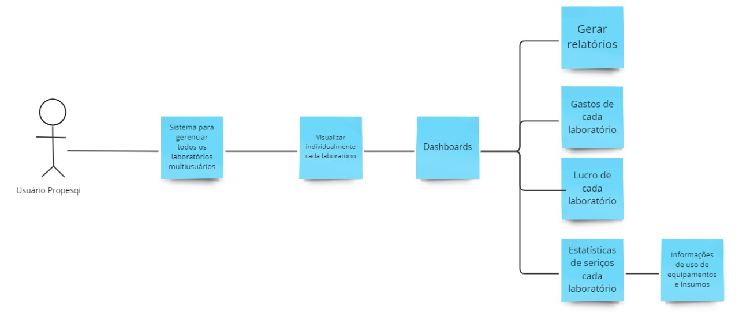

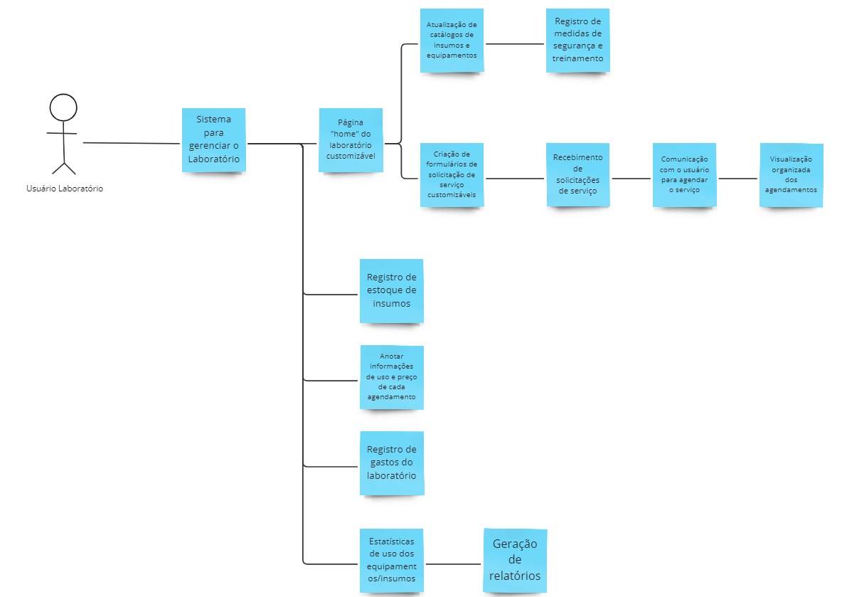
[Figura 2 - Laboratórios]

[Figura 3 - Pesquisador]

GAP Analysis - Time 1
GAP Analysis
Projeto: UFPE - Transferência Externa e Portador de Diploma
Integrantes do time: Allyson Ryan, Ana Júlia, Antônio Henrique, Bruno Miguel, Douglas Araújo e Guilherme Lopes
Quem efetivamente colaborou com esta atividade: Allyson Ryan, Ana Júlia, Antônio Henrique, Bruno Miguel, Douglas Araújo e Guilherme Lopes

1) ANÁLISE de GAPs com foco em Processos de Negócio
 | Sobre a principal atividade do seu projeto
Detalhamento da Mudança | What? | Why? | Who? | Where? | When? | How? | How Much?
Arquitetura empresarial - nível NEGÓCIO
1- Identificação do ESTADO ATUAL dos procedimentos de trabalho | Forma de lidar com o processo seletivo para alunos interessados em ingressar na UFPE por meio do ingresso por Diploma ou Transferência Externa. | Após o período da pandemia, a PROGRAD começou a utilizar a plataforma emergencial STI Docs para os processos seletivos, que antes eram realizados presencialmente pela equipe. | Coordenação de ingresso - PROGRAD -, estudantes interessados e coordenações dos cursos. | Coordenação de Ingresso da PROGRAD e DEPLAG. | Quando surgir a necessidade de ocupar vagas ociosas, com a pretenção de abertura de novos editais para os processos seletivos de PD e TE. | A PROGRAD pesquisa vagas com a DEPLAG e interesse das coordenações de cursos. Ao publicar o edital do processo seletivo, os estudantes realizam inscrição e enviam a documentação, que vai ser separada e analisada manualmente, para então ocorrer a seleção. | Alto - Devido a falta de suporte tecnológico e a desproporção entre volume de dados e poucos funcionários da coordenação de ingresso;
2- Identificação do NOVO ESTADO, considerando os procedimentos de trabalho já melhorados | Realização do processo seletivo demandando menos esforço manual, aumentando assim a qualidade do procedimento através de maior controle dos dados e integração de informações; | Acelerar um processo desgastante para a Coordenação de Ingresso - PROGRAD - e facilitar acesso a dados cruciais para o processo possibilitará a abertura de novos editais; | Coordenação de ingresso - PROGRAD -, setor de tecnologia, estudantes interessados e coordenações dos cursos. | Coordenação de Ingresso da PROGRAD, Coordenações dos cursos, Setor de Tecnologia, Setor de RH da PROGRAD. | Quando surgir a necessidade de ocupar vagas ociosas, com a pretenção de abertura de novos editais para os processos seletivos de PD e TE. | Coordenadores dos cursos notificam seus interesses em ocupar vagas de maneira integrada a um único canal para que a PROGRAD publique o edital. Logo, os interessados se registram e submetem documentações que vão conforme sua categoria (isenção, transf. externa ou porte de diploma, cota...). As documentações são organizadas, separadas por categoria de maneira automatizada para que a PROGRAD visualize facilmente e dê o resultado de validação. | Médio, devido a cultura organizacional e as próprias implicações técnicas do sistema em si, entretanto não demoraria muito para essa curva de dificuldade diminuir significativamente, já que boa parte do trabalho se tornará automatizado.
3- Identificação das LACUNAS ou problemas/falhas do estado atual | Atualmente, os processos seletivos de Portador de Diploma e Transferência Externa não estão ocorrendo devido a falta de agilidade e eficiência no processo. | Há muitos candidatos e poucos profissionais para realizar uma análise manual extensa. Além disso, não há nenhum sistema adequado para lidar com tal cenário, dependendo da integração de vários serviços externos para contornar as suas necessidades. | Estudante interessado (candidato) e coordenação de ingresso da PROGRAD. | Coordenação de Ingresso da PROGRAD e DEPLAG. | Durante período de espera de resposta por parte da coordenação dos cursos e triagem dos candidatos | A PROGRAD precisa cadastrar, manualmente, os estudantes no STI Docs. Em seguida, precisar separar e analisar cada documentação, que estão em serviços externos distintos (Google Drive e Google Planilhas). As coordenações de cursos não tem um canal de fácil comunicação com a PROGRAD para informar seus interesses e justificativas. Os estudantes precisam utilizar diferentes ferramentas para realizar o cadastro e aguardar maior tempo, devido o processo desgastante pela PROGRAD. | Alto - Demanda um esforço manual excessivo em um setor que possui responsabiliades paralelas, além dos processos seletivos de PD e TE.
4- Propostas de MELHORIAS para fechar as lacunas do item 3 | Sistema unificado e integrado que permite registro e concessão de documentos dos estudantes através de uma única ferramenta, a qual demanda documentos conforme a categoria informada, facilitando a compreensão desses candidatos. Logo, trazendo uma organização automatizada desses documentos para a PROGRAD ao invés de ter que separar minuciosamente, apenas validar algo muito nitido. Além da possibilidade das coordenações notificarem quando há vagas que desejam ocupar. | Concentrar o processo em um único local (sem serviços externos), servindo para todas as partes envolvidas (coordenação, PROGRAD e candidatos), possibilitando candidatura, análise e feedback de documentos no mesmo sistema e simplificando o processo. | Coordenação de ingresso - PROGRAD -, estudantes interessados e coordenações dos cursos. | Coordenação de Ingresso da PROGRAD e Coordenações dos Cursos. | Durante período ativo dos processos seletivos | As coordenações de cursos apontam seus interesses no sistema para ocupar vagas, e assim a PROGRAD elabora um novo edital, para que os candidatos se cadastrem no sistema, esses submeteriam documentações que seriam organizadas eficientemente separando os candidatos e seus documentos em categorias, para que a PROGRAD visualize com maior facilidade e valide os documentos, para que no fim as coordenações possam acessar uma interface que apresente apenas os candidatos aptos e conforme seus critérios qualifique-os. | Médio - Hávera o período de adaptação ao novo sistema por parte da PROGRAD, após esse período deve-se ter menos trabalho já que os principais processos serão automatizados. Sendo assim, haverá uma mudança de cultura, que tornará necessário diálogo de incentivo e também adaptação por parte das coordenações.

2) ANÁLISE de GAPs com foco em Sistemas de Informação
Arquitetura empresarial - nível SISTEMAS DE INFORMAÇÃO
1- Caso exista SISTEMA ATUAL, identificar e listar as principais funcionalidades do sistema. Caso não exista sistema atual, indicar os artefatos utilizados na realização de procedimentos de trabalho, mesmo que sejam manuais. [FIGURA 1]
2- Identificar as principais funcionalidades do NOVO SISTEMA, desenhando um modelo visual. Recomenda-se utilizar o Diagrama de Comunicação da notação de UML (communication diagram). [FIGURA 2]
3- Descrever as principais LACUNAS ou problemas/falhas do sistema atual ou artefatos em uso. - Gerenciamento ineficiente e incompatível com as necessidades da PROGRAD (enorme quantia de dados é recebida no departamento); - Desunificado, tendo que recorrer a variados sistemas externos conforme a necessidade de cada fase do processo seletivo; (Google Forms, STI Docs, Google Drive, Gmail, Google Excel...); - Inflexivel, logo sendo um limitador para mudanças recorrentes, ou seja não se adequa aos editais; - Não se comunica com todas as partes envolvidas no processo; - Incoerente e ineficiente, por não ter sido arquitetado especificamente para o processo.
4- Elaboração de MELHORIAS para fechar as lacunas. - Sistema de gestão de processos seletivos através de um gerenciamento de dados e alocamento de estados para os mesmos (válido/pontuado/aprovado...) beneficiando candidatos (os que envia os dados) e coordenações de cursos/PROGRAD(os que alocam status); - Unificação e integração através das ferramentas da plataforma, não havendo necessidade de recorrer a aplicações externas; - Organização eficiente dos dados de maneira que auxiliasse a visualização para analisá-los; - Através do sistema de permissões, a partir de autorizações especiais, seria possível realizar edições para flexibilizar o sistema com base em diferentes editais; - Comunicação eficiente e diminuição da dependência da DEPLAG, pois os dados seriam enviados pelas coordenações e visiveis pela PROGRAD;

3) ANÁLISE de GAPs com foco em Tecnologia
Arquitetura empresarial - nível TECNOLOGIA
1- Caso exista SISTEMA ATUAL, identificar e listar os principais componentes da plataforma tecnológica. Caso não exista sistema atual, apenas sinalizar que não existe. [FIGURA 3]
2- Identificar as principais funcionalidades do NOVO SISTEMA, desenhando um modelo visual. Recomenda-se utilizar o Diagrama de Componentes da notação de UML (component diagram). - Sistema RBAC (três tipos de perfis com diferentes permissões); * Coordenação de curso notifica vagas e qualifica aptos; * PROGRAD valida quem é apto; * Estudante envia dados. - Painel de comunicação alimentado pelas coordenações de curso notificando vagas e as detalhando, realizando um registro em um banco de dados ágil, por memória como um SQL Lite, que seria descartado ao preencher a vaga; - Autenticação por email ao estudante se registrar usando talvez OAuth2; - Painel de visualização de documentos x estudantes, aonde é possivel realizar filtros, devido a construção com bons indices no db. [FIGURA 2]
3- Descrever as principais LACUNAS ou problemas/falhas da tecnologia atual ou ausência de tecnologia. - Exposição de arquivos recebidos de forma que não auxilia na leitura e manipulação; - Incapacidade de lidar com múltiplos processos ocorrendo em paralelo; - Ausência de captação de dados essenciais nas fases iniciais;
4- Elaboração de MELHORIAS para fechar as lacunas. - Escalável e isolado, logo lidando bem com diminuição e aumento de demanda; - Ferramenta focada na necessidade dos usuários e na arquitetura do processo; - Capaz de lidar com múltiplos processos; - Online como um SaaS em um website ou aplicativo; - Unificação potencializada por um esquema RBAC(diferentes permissões) - Com a criação de bons indices no banco de dados, seria criado categorias, filtros facilmente visualizados e com colunas contendo cada documento necessário, além de internamente já ter a aprovação e exclusão nessa ferramenta (Ex: Gustavo - Ciências da Computação, Cota L3, 4º período. Aonde cada coluna se refere a um documento e atributos são indices para filtros)

[Figura 1]
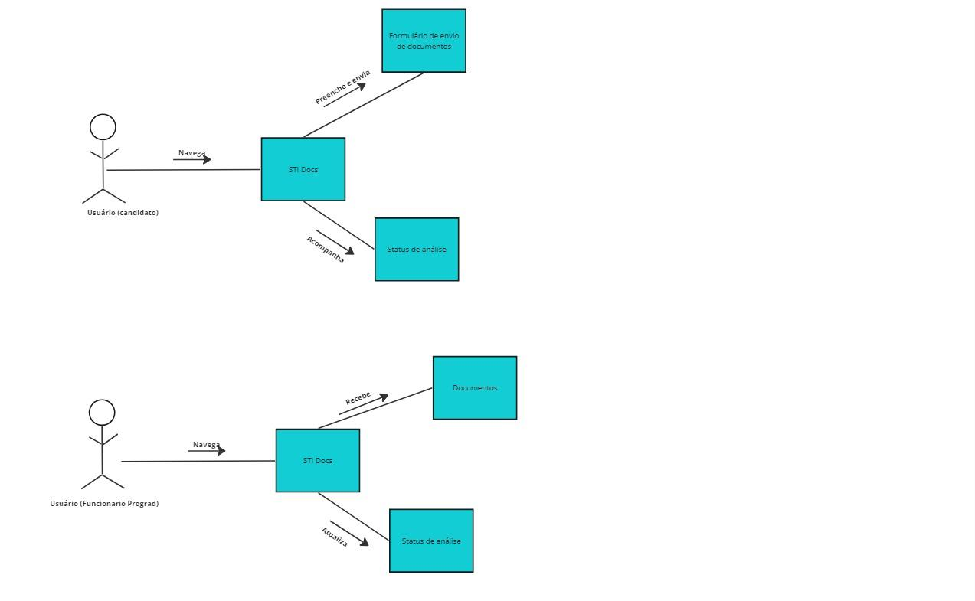

[Figura 2] OBS: Não deveria estar STI Docs, mas sim "plataforma para processos seletivos: transferência externa e portador de diploma" (O SGE proposto)
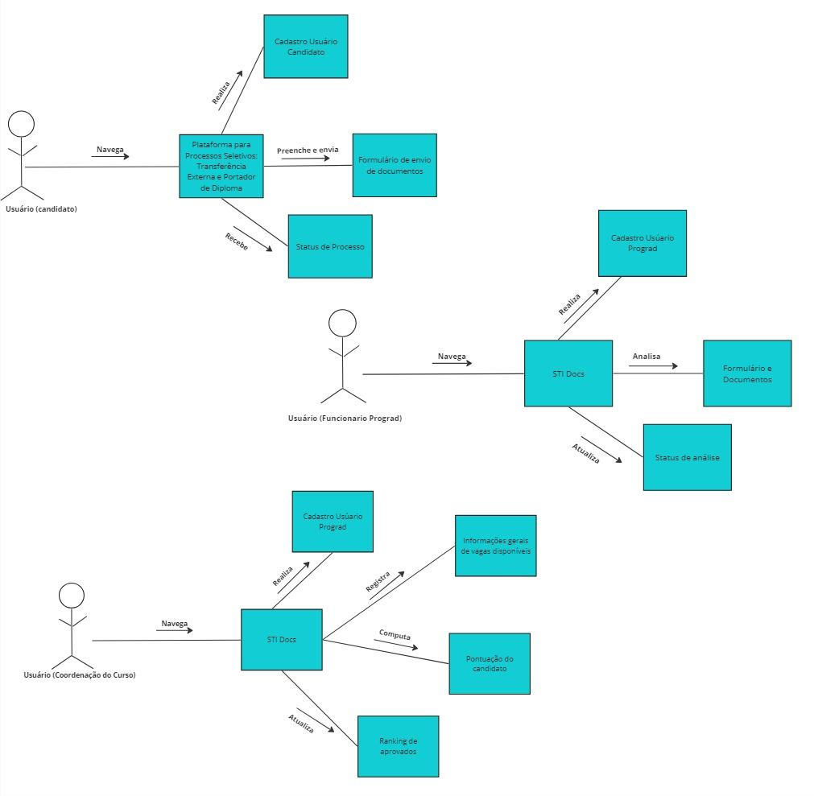

[Figura 3]
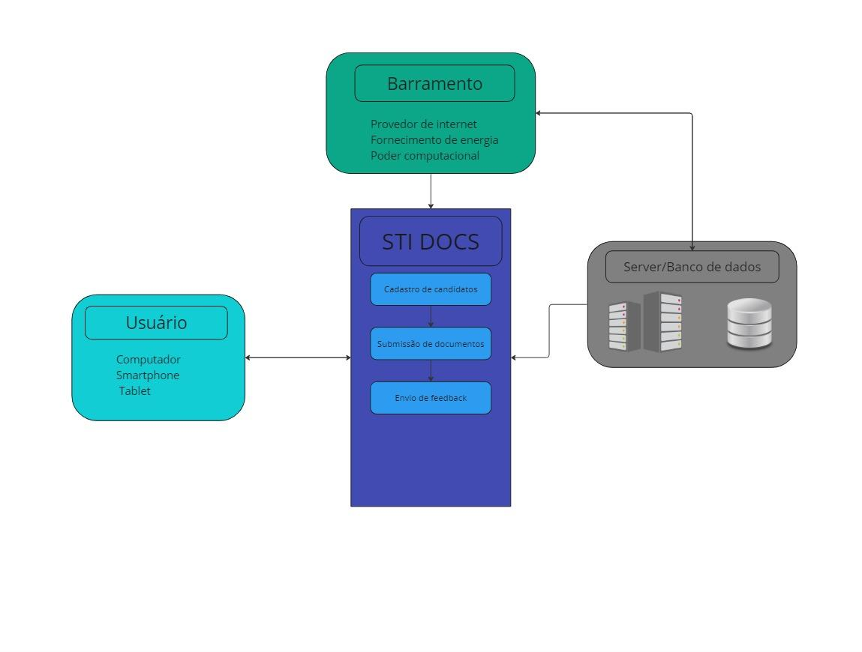



[Figura 4]

 | Parecer: | Entendimento razoável da análise de GAPs. Atenção a todos os comentários incluídos nas células amarelas. Recomendo ainda redesenhar o modelo do sistema, deixando claro o SGE e suas interfaces para os diferentes usuários mapeados.

GAP Analysis - Time 3
GAP Analysis
Projeto: | Bolsa Permanência
Integrantes do time: | Erick Daniel, Daniel Beltrão, Lucas Gabriel, Luis Filipe, Gabriel Barbosa, Maria Clara Barretto
Quem efetivamente colaborou com esta atividade: | Erick Daniel, Daniel Beltrão, Lucas Gabriel, Luis Filipe, Gabriel Barbosa, Maria Clara Barretto

Enterprise Architecture (Fonte: https://eabok.org/)
GAP Analysis (Fonte: https://www.clearpointstrategy.com/gap-analysis-template/)

1) ANÁLISE de GAPs com foco em Processos de Negócio
 | Sobre a principal atividade do seu projeto
Detalhamento da Mudança | What? | Why? | Who? | Where? | When? | How? | How Much?
Arquitetura empresarial - nível NEGÓCIO (Aqui não se fala em sistemas, mas em processos e procedimentos, destacando atividades e tarefas desafiadoras e esperadas)
1- Identificação do ESTADO ATUAL dos procedimentos de trabalho | Solicitação online de Bolsa Permanência/Manutenção Acadêmica para Estudantes que possui baixa eficiência e uma experiência insatisfatória para o aluno | Não atende as necessidades socioeconômicas com eficiência, pois há alunos que apresentam dificuldades no processo de solicitação da bolsa. | Diretoria de Assistência Estudantil, Diretoria de Tecnologia da Informação, Serviço Social, Estudantes | Sistema Fluxo, Portal IFPE | Início do semestre letivo. No período de inscrições, após o IFPE anunciar no edital. | 1. Inscrição: -Preenchimento de formulário online. - Anexação de documentos. 2. Análise: - Análise socioeconômica pela equipe de assistência social. - Definição dos candidatos elegíveis. 3. Divulgação: - Publicação do resultado no portal do IFPE. | Alto. Atualmente, alunos chegam à passar dias para completar a solitação da bolsa, devido à grande necessidade de comprovações, falhas no sistemas ou até mesmo por não compreenderem exatamente o que está sendo solicitado no formulário.
2- Identificação do NOVO ESTADO, considerando os procedimentos de trabalho já melhorados | Uma solicitação online de Bolsa Permanência/Manutenção Acadêmica para Estudantes rápida, mais simples e de fácil entendimento por parte dos alunos | Processo atenderá corretamente as necessidades socioeconômicas com eficiência, gerando um processo mais inclusivo para a grande diversidade de alunos, além de simplificar etapas e passar a possuir um acompanhamento mais próximo e personalizado aos estudantes durante o processo, bem como, garantir alta disponibilidade do sistema | Diretoria de Assistência Estudantil, Diretoria de Tecnologia da Informação, Serviço Social, Estudantes. | Sistema Fluxo, Portal IFPE e Canal com Chatbot (plataforma a ser decidida) | Início do semestre letivo. No período de inscrições, após o IFPE anunciar no edital. | 1. Inscrição: - Preenchimento de formulário online. - Anexação de documentos. - Chamada de API ao ConectaGov para completar informações da inscrição do candidato 2. Análise: - Acompanhamento de status da inscrição pelo aluno - Análise socioeconômica pela equipe de assistência social. - Definição dos candidatos elegíveis. 3. Divulgação: - Publicação do resultado no portal do IFPE. | Baixo. Com as melhorias e a implementação de um novo estado para o processo, espera-se que os alunos voltem a ter um tempo máximo de 1 hora para finalizar a solicitação da bolsa de bolsa permanência, assim como já foi em anteriormente.
3- Identificação das LACUNAS ou problemas/falhas do estado atual | A solicitação atual do processo é complexo, especialmente para estudantes em situação de vulnerabilidade, o processo é minucioso e requer uma análise detalhada para assegurar a adequada identificação das necessidades dos beneficiários. | A Interface complexa ou pouco intuitiva para alguns usuários, especialmente aqueles com baixa familiaridade com ferramentas digitais. Liguagem não apresenta clareza, com termos técnicos ou jurídicos que podem dificultar a compreensão dos requisitos e critérios para a solicitação da bolsa. | Diretoria de Assistência Estudantil, Diretoria de Tecnologia da Informação, Serviço Social, Estudantes | Sistema Fluxo, Portal IFPE | Início do semestre letivo. No período de inscrições, após o IFPE anunciar no edital. | 1. Inscrição: - Formulário extenso e complexo: Exige um número elevado de informações e documentos, o que pode dificultar o preenchimento para alguns alunos; - Falta de instruções claras: As instruções para o preenchimento do formulário podem ser mais claras e completas, evitando dúvidas e erros; - Dificuldades com a anexação de documentos: O sistema de anexação de documentos pode apresentar falhas ou ser difícil de usar para alguns alunos; - Falta de mecanismos de validação: O sistema não valida os dados inseridos no formulário, o que pode gerar erros e atrasar o processo. 2. Análise: - Critérios de seleção pouco claros: Os critérios de seleção para a bolsa não são suficientemente claros e objetivos, o que pode gerar dúvidas e insegurança nos alunos; - Processo de análise moroso: A análise socioeconômica pode ser um processo demorado, atrasando a divulgação do resultado final; - Falta de comunicação com os alunos: Os alunos não são informados sobre o andamento da análise, o que pode gerar ansiedade e frustração. 3. Divulgação: - Falta de individualização: O resultado final é publicado de forma geral no portal do IFPE, sem individualizar a informação para cada aluno; - Falta de canais de comunicação eficientes: Não há canais para os alunos consultarem o resultado da bolsa, o que pode gerar dúvidas e dificuldades. | Alto. O processo atual é considerado complexo e trabalhoso por parte dos alunos e da equipe responsável. A falta de integração entre os sistemas gera retrabalho e ineficiência. A linguagem e os critérios do processo podem ser mais claros e objetivos para facilitar a compreensão.
4- Propostas de MELHORIAS para fechar as lacunas do item 3 | Desenvolvimento de soluções eficientes em 4 vias principais que geram o problema: Alta necessidade de comprovações, Linguagem e interface do usuário que não auxiliam o aluno à responder o formulário corretamente, ausência de um canal de dúvidas e baixa escalabilidade do sistema. | A integração de sistemas será capaz de reduzir a quantidade de comprovações solicitadas pelos alunos; O ajuste na experiência e interface do usuário será capaz de deixar claro ao aluno os requisitos para fazer a solicitação, bem como, o que determinada questão está pedindo dele; A criação de um chatbot com respostas robustas e específicas, será capaz de gerar um acompanhamento mais próximo e personalizado, diminuindo a quantidade de dúvidas dos alunos; A migração para nuvem será capaz de gerar alta disponibilidade do sistema, bem como, resiliência e elasticidade em momentos de sobrecarga | Diretoria de Assistência Estudantil, Diretoria de Tecnologia da Informação, Serviço Social, Estudantes | Sistema Fluxo, Portal IFPE | Início do semestre letivo. No período de inscrições, após o IFPE anunciar no edital. | 1. Inscrição: - Formulário mais simples: Com a integração à API do ConectaGov, a quantidade de comprovações por parte dos alunos é reduzida; - Questões e instruções claras: Com o ajuste da linguagem e interface do usuário, as questões do formulário se tornam mais claras e completas, evitando dúvidas e erros; - Acompanhamento de status da isncrição: O sistema passa a reportar aos alunos se a resposta do formulário foi bem sucedida. 2. Análise: - Requisitos mais claros: Os critérios de seleção para a bolsa serão mais claros e objetivos na interface do formulário; - Acompanhamento da análise: Os alunos serão capazes de identificar o status da fase em que estão. 3. Divulgação: - Acompanhamento individual: O aluno será capaz de acompanhar todo o processo da SUA solicitação, incluindo seu resultado final; - Comunicação mais próxima e personalizada: O Chatbot será capaz de sanar dúvidas que eventualmente possam surgir para os alunos durante o processo. | Baixo. O processo se torna mais simples e rápido tanto para os alunos, equipe responsável. Ao implementar as soluções, o processo se torna mais rápido, simples e inclusivo para os alunos.

2) ANÁLISE de GAPs com foco em Sistemas de Informação
Arquitetura empresarial - nível SISTEMAS DE INFORMAÇÃO (O foco aqui é sistemas e integração entre sistemas)
1- Caso exista SISTEMA ATUAL, identificar e listar as principais funcionalidades do sistema. Caso não exista sistema atual, indicar os artefatos utilizados na realização de procedimentos de trabalho, mesmo que sejam manuais. [FIGURA 1]
2- Identificar as principais funcionalidades do NOVO SISTEMA, desenhando um modelo visual. Recomenda-se utilizar o Diagrama de Comunicação da notação de UML (communication diagram). [FIGURA 2]
3- Descrever as principais LACUNAS ou problemas/falhas do sistema atual ou artefatos em uso. - Mudanças no sistema atual causando um choque de integração entre o sistema antigo e o novo sistema - Falta de investimento adequado no setor, comprometendo a infraestrutura essencial para o funcionamento eficiente do sistema. - Falta de monitoramento e avaliação contínuos do desempenho do sistema pós-implantação, contribuindo para a persistência de problemas não identificados - Poucas pessoas para lidar com a quantidade de clientes para realizar o processo de analise dos fórmularios de forma mais eficaz e rápida, atrasando todo o processo e sua conclusão
4- Elaboração de MELHORIAS para fechar as lacunas. - É fundamental realizar uma integração eficiente entre o sistema antigo e o novo, evitando choques durante esse processo. Isso pode ser alcançado por meio de uma análise minuciosa entre ambos antes da implementação, identificando possíveis pontos de conflito e resolvendo-os através do estabelecimento de um plano de transição gradual. Essa abordagem facilita uma integração mais eficiente e minimiza os impactos entre os sistemas. - Propor e justificar um aumento nos recursos destinados à melhoria da infraestrutura do setor, por meio da apresentação de um plano que evidencie o retorno sobre o investimento, destacando os benefícios de longo prazo. - Implementar um sistema de monitoramento contínuo e designar uma equipe dedicada para analisar regularmente os resultados, possibilitando a identificação ágil de quaisquer problemas e permitindo a implementação imediata de ações corretivas. Desta maneira, a expansão qualitativa da equipe contribuirá significativamente para aumentar a eficiência no desenvolvimento, tanto no âmbito do setor quanto do sistema. - Contratar ou treinar mais profissionais para lidar com o aumento da demanda de clientes no procedimento de registro de diplomas. Avaliar a viabilidade de introduzir ferramentas automatizadas para aprimorar e agilizar determinadas etapas do processo, visando diminuir a carga de trabalho manual.

3) ANÁLISE de GAPs com foco em Tecnologia
Arquitetura empresarial - nível TECNOLOGIA (O foco aqui é a plataforma tecnológica, numa visão geral e macro)
1- Caso exista SISTEMA ATUAL, identificar e listar os principais componentes da plataforma tecnológica. Caso não exista sistema atual, apenas sinalizar que não existe.
2- identificar os principais componentes da plataforma tecnológica do NOVO SISTEMA, destacando a integração entre sistemas. Recomenda-se utilizar o Diagrama de Componente da notação de UML (component diagram).
3- Descrever as principais LACUNAS ou problemas/falhas da tecnologia atual ou ausência de tecnologia.
4- Elaboração de MELHORIAS para fechar as lacunas.
3)1) Portal web (Sistema Fluxo) Integração com Q-Acadêmico Infraestrutura de data center Virtualização de servidores Serviços de rede
3)3) Falta de integração com dados governamentais que poderiam ser dados automaticamente ao invés do aluno ter que ir atrás e falta de opções para alunos com dúvidas acerca do questionário.
3)4) Introdução de integração com sites governamentais que podem buscar alguns dados do candidato automaticamente e introdução de um canal de comunicação para o aluno comunicar suas eventuais dúvidas sobre o questionário.
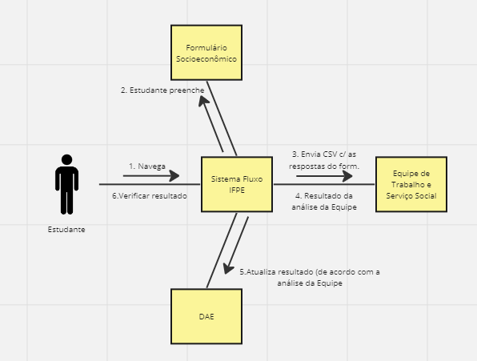
[FIGURA 1]

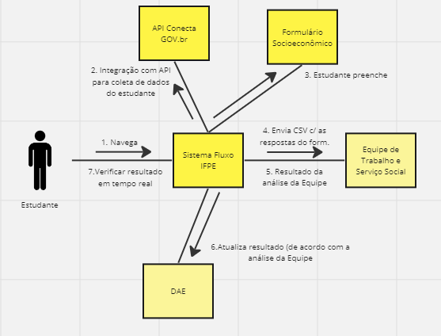
[FIGURA 2]

 | Parecer: | Bom entendimento da análise de GAPs. Atenção a todos os comentários incluídos nas células amarelas. Importante descrever as funcionalidades do sistema atual e novo sistema, considerando os processos mapeados no nível de Negócios. Recomendo ainda conhecer o sistema eFluxo. Tentem algum tipo de acesso com a ajuda do cliente real, para que vcs possam ter ideia da interface do SGE que vcs estão propondo e suas funcionalidades/módulos.

GAP Analysis - Time 5
FAZER UMA CÓPIA DESTA "ABA" COM A FUNÇÃO "DUPLICAR" E PREENCHÊ-LA JUNTO COM SEU TIME. NÃO PRECISA DUPLICAR A PLANILHA!
GAP Analysis
Projeto: | Integração de Sistemas - IFPE
Integrantes do time: | Felipe Gusmão, Gabriel Aragão, Geydson Renan, Marco Antônio, Mariana Amorim e Rodrigo Barbosa
Quem efetivamente colaborou com esta atividade: | Felipe Gusmão, Gabriel Aragão, Geydson Renan, Marco Antônio, Mariana Amorim e Rodrigo Barbosa

Enterprise Architecture (Fonte: https://eabok.org/)
GAP Analysis (Fonte: https://www.clearpointstrategy.com/gap-analysis-template/)

1) ANÁLISE de GAPs com foco em Processos de Negócio
 | Sobre a principal atividade do seu projeto
Detalhamento da Mudança | What? | Why? | Who? | Where? | When? | How? | How Much?
Arquitetura empresarial - nível NEGÓCIO (Aqui não se fala em sistemas, mas em processos e procedimentos, destacando atividades e tarefas desafiadoras e esperadas)
1- Identificação do ESTADO ATUAL dos procedimentos de trabalho | A Diretoria do IFPE necessita solicitar individualmente o envio dos documentos dos candidatos aprovados no vestibular. Para assim, realizar a matrícula. | Não há comunicação entre a banca responsável pelo vestibular e o sistema de matrícula do IFPE. Sendo necessário o reenvio de documentos. | Diretoria de Registro Acadêmico do IFPE, Banca responsável pelo vestibular | Sistema de matrícula do IFPE | Durante o processo de matrícula, após o candidato ser aprovado pelo vestibular. | Dependendo da banca realizadora, o envio de documentos pode ocorrer de diversas formas e modelos. Ou até não serem enviados | Alto - A falta de padronização no envio de documentos acarreta dificuldades nos processos internos relacionados à matricula.
2- Identificação do NOVO ESTADO, considerando os procedimentos de trabalho já melhorados | Implementação de um sistema de comunicação entre o IFPE e a banca realizadora do vestibular de ingresso. | Candidatos não necessitam reenviar documentos para realizar a matrícula, evitando a duplicidade de dados. | Diretoria de Registro Acadêmico do IFPE, Banca responsável pelo vestibular | Sistema de matrícula do IFPE | Durante os processos de ingresso futuros | A equipe da banca realizadora é brevemente treinada de acordo com as exigências e padronizações sugeridas no Documento. A partir daí, uma API permite a coleta e transferência adequada dos dados dos candidatos, contornando duplicações e irregularidades. | Alto - A implementação pode necessitar de treinamento prévio da equipe de implantação, e colaboração com a equipe do IFPE.
3- Identificação das LACUNAS ou problemas/falhas do estado atual | A possível mudança de bancas de vestibular recorrentes no processo podem dificultar o processo de integração dos sistemas | Como as bancas são definidas por um processo judicial, não é possível prever e padronizar o tipo de sistema e a forma de envio dos dados dos concorrentes | Banca responsável pelo vestibular | Sistema de matrícula do IFPE | Durante o processo de matrícula, após o candidato ser aprovado pelo vestibular. | A coleta dos documentos é realizada pello IF e repassada à banca organizadora que é responsável pela criação e aplicação das provas, repassando uma lista dos CPFs dos estudantes e suas notas de forma descresente, sem considerar diferenciações da ampla concorrência e das diferentes cotas. Cabe ao IF organizar divulgar os candidatos aprovados, lidando com recursos, remanejamentos e coleta dos dados de estudantes para a matrícula. | Médio - Já é esperado que ocorra a mudança da banca prestadora de vestibular.
4- Propostas de MELHORIAS para fechar as lacunas do item 3 | Possível documento de padronização do envio dos dados do listão de maneira a facilitar o processo de matrícula no IFPE | Dessa forma, o IFPE terá os dados de maneira padronizada para o seu Sistema | Diretoria de Registro Acadêmico do IFPE, Banca responsável pelo vestibular | Sistema da Banca prestadora do vestibular | No período anterior à abertura das inscrições para o vestibular. | Disponibilização de documento com as exigências de envio para o sistema da IFPE. Além de explicação para a equipe da banca de como deve ser implantado o sistema de comunicação. | Alto - A padronização e comunicação com o sistema da IFPE por parte da banca de vstibular é essêncial para o processo.

2) ANÁLISE de GAPs com foco em Sistemas de Informação
Arquitetura empresarial - nível SISTEMAS DE INFORMAÇÃO (O foco aqui é sistemas e integração entre sistemas)
1- Caso exista SISTEMA ATUAL, identificar e listar as principais funcionalidades do sistema. Caso não exista sistema atual, indicar os artefatos utilizados na realização de procedimentos de trabalho, mesmo que sejam manuais.
1- Sistema de inscrição para seleção por histórico
- Formulários para inscrição e upload de documentos
1.1 - Correção e classificação de candidatos
- Análise e validação dos documentos e se duas informações
- Comunicação de feedback com candidatos em caso de necessidade (incoerência de informações ou similar)
- Armazenamento dos dados e documentos

2- Sistema de inscrição para seleção por vestibular (feito por banca)
- Página web para inscrição |  |  |  |  |  |  |  | - Análise e validação dos documentos e se duas informações
- Formulários para inscrição e upload de documentos |  |  |  |  |  |  |  | - Comunicação de feedback com candidatos em caso de necessidade (incoerência de informações ou similar)
- Armazenamento dos dados e documentos |  |  |  |  |  |  |  | - Armazenamento dos dados e documentos

2.1 - Correção e classificação de candidatos (feito por banca)
3- Envio de resultados (planilha cvs)
4- Sistema de matrícula para novos estudantes
- Formulário para inserir dados e documentos

2- Identificar as principais funcionalidades do NOVO SISTEMA, desenhando um modelo visual. Recomenda-se utilizar o Diagrama de Comunicação da notação de UML (communication diagram).
[FIGURA 1]

3- Descrever as principais LACUNAS ou problemas/falhas do sistema atual ou artefatos em uso.
- Passagem de informações e dados da banca para o IFPE
- Reenvio de informações e dados

4- Elaboração de MELHORIAS para fechar as lacunas.
A API (solução proposta) garante que a passagem de informações e dados entre a banca e o IFPE seja feita de maneira eficaz e completa, além de garantir que não seja necessário reenvio de dados
- Integração entre sistemas
- Reutilização de dados
- Reutilização do processo

3) ANÁLISE de GAPs com foco em Tecnologia
Arquitetura empresarial - nível TECNOLOGIA (O foco aqui é a plataforma tecnológica, numa visão geral e macro)
1- Caso exista SISTEMA ATUAL, identificar e listar os principais componentes da plataforma tecnológica. Caso não exista sistema atual, apenas sinalizar que não existe.
Um sistema é feito em python e Postgree- docker (IFPE) e outro em php-MySql(UPE). Nenhum foi construído pensando em integração.
Integrações de diversas formas.

2- identificar os principais componentes da plataforma tecnológica do NOVO SISTEMA, destacando a integração entre sistemas. Recomenda-se utilizar o Diagrama de Componente da notação de UML (component diagram).
- Interface intuitiva para uso facilitado e tratamento dos metadados
- Ambiente para manipulação e validação dos metadados
- Conexão com ambos os Sistemas e com API do Governo Federal (Conecta gov / cadastro unico e bolsa familia)

3- Descrever as principais LACUNAS ou problemas/falhas da tecnologia atual ou ausência de tecnologia.
- Ausência de padronização na transferência de dados de um sistema para outro
- Ausência de parâmetros para os dados coletados dos estudantes
- Ausência de dados de inserção necessários do Sistema do Ingresso causadas pelo item anterior (ex: Raça)
- Inserção manual de estudantes causada pelo item anterior (divisão em duas listas, cota/ geral. sis ingresso entrega uma única lista)
- Inexistência da validação dos dados coletados pelo Sistema Externo
- Falta do questionário socio-econômico (falta de evidência)

4- Elaboração de MELHORIAS para fechar as lacunas.
- Implantação de uma API que permita a comunicação direta entre Sistemas para a transferência de dados parametrizada
- Alteração contratual para amparar a parametrização, identificando áreas não especificadas anteriormente (dados obrigatórios)
- Alteração contratual que identifique a necessidado do Sistema Externo possuir conexão com uma API do Governo Federal para validação automética dos dados coletados

[FIGURA 2]
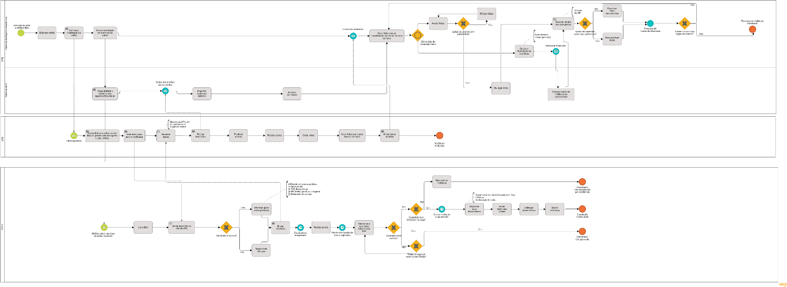

 | Parecer: | Ótimo entendimento da análise de GAPs. Recomendo desenhar o modelo da plataforma tecnológica do novo sistema, apontando os principais componentes (como mostra o exemplo 1). Deixar claro neste modelo as interfaces de integração entre sistemas das instituições envolvidas, inclusive da plataforma do Governo Federal.

GAP Analysis - Time 6
FAZER UMA CÓPIA DESTA "ABA" COM A FUNÇÃO "DUPLICAR" E PREENCHÊ-LA JUNTO COM SEU TIME. NÃO PRECISA DUPLICAR A PLANILHA!
GAP Analysis
Projeto: Registro Acadêmico
Integrantes do time: Hallan Ângelo, Jorge Freitas, Katharian Abrahel, Otávio Augusto, Melk Victor, Renata Santana
Quem efetivamente colaborou com esta atividade: Hallan Ângelo, Jorge Freitas, Katharian Abrahel, Otávio Augusto, Melk Victor, Renata Santana

Enterprise Architecture (Fonte: https://eabok.org/)
GAP Analysis (Fonte: https://www.clearpointstrategy.com/gap-analysis-template/)

1) ANÁLISE de GAPs com foco em Processos de Negócio
 | Sobre a principal atividade do seu projeto
Detalhamento da Mudança | What? | Why? | Who? | Where? | When? | How? | How Much?
Arquitetura empresarial - nível NEGÓCIO (Aqui não se fala em sistemas, mas em processos e procedimentos, destacando atividades e tarefas desafiadoras e esperadas)
1- Identificação do ESTADO ATUAL dos procedimentos de trabalho | Os documentos gerados durante os processos acadêmicos (como solicitação de equivalência de disciplina) são armazenados incorretamente pela instituição, ficando desorganizado e não atendendo às exigências legais do MEC. Isso dificulta na busca por informações, na organização dos dados referentes a cada aluno e também em príncipios de temporiariedade das documentações (documentos que devem ser armazenados de forma temporária ou permanente). | A instituição ainda realiza trabalhos com documentos físicos e as atividades realizadas na organização não visavam a portaria do MEC. | 1. Diretor de Registro Acadêmico do IFPE / 2. Diretor de Tecnologia do IFPE. | Registro acadêmico, Professores, Assessoria Pedagógica, Diretoria de ensino, Reitoria e Setor de arquivo. | Durante a parte final do processo, onde é feito arquivamento dos documentos. | Após o setor de registro acadêmico informar ao estudante que o seu processo foi concluído, o setor de arquivo realiza o arquivamento do processo. Esse arquivamento consiste atualmente apenas em salvar as informações em um banco de dados. | Alto - O processo de arquivar atualmente no banco de dados é relativamente simples, mas o fato do processo ser encerrado nessa etapa está causando dificuldades na gestão dos documentos da instituição, o que gera mais demanda e dificulta a eficiência operacional.
2- Identificação do NOVO ESTADO, considerando os procedimentos de trabalho já melhorados | Os documentos gerados durante os processos acadêmicos agora são armazenados de maneira organizada e eficiente pela instituição, atendendo plenamente às exigências legais do MEC. Essa otimização no armazenamento contribui significativamente para a agilidade na busca por informações, proporcionando uma melhor organização dos dados referentes a cada aluno. Além disso, os princípios de temporariedade das documentações são estritamente seguidos, garantindo que os documentos sejam armazenados adequadamente, seja de forma temporária ou permanente, conforme necessário. Essas melhorias resultam em processos mais fluidos e em conformidade com as normativas, promovendo uma gestão mais eficaz e confiável dos procedimentos acadêmicos. | Dessa forma, será possível atender a portaria do MEC, melhorar a acessibilidade e eficiência no gerenciamento de documentos e atender as necessidades organizacionais do cliente. | 1. Diretor de Registro Acadêmico do IFPE / 2. Diretor de Tecnologia do IFPE. | Registro acadêmico, Professores, Assessoria Pedagógica, Diretoria de ensino, Reitoria e Setor de arquivo. | Durante a parte final do processo, onde é feito arquivamento dos documentos. | Após o setor de registro acadêmico informar ao estudante que o seu processo foi concluído, o setor de arquivo realiza o arquivamento do processo. Esse arquivamento será composto em salvar as informações no banco de dados e passar também as informações para o acervo acadêmico da instituição. | Inicialmente Alto - A introdução de um novo sistema demanda um significativo esforço por parte de todos os participantes no processo de implementação.
3- Identificação das LACUNAS ou problemas/falhas do estado atual | 1. Armazenamento incorreto dos dados / 2. Desorganização de dados / 3. Não Atendimento às Exigências do MEC | As práticas atuais do IFPE ainda não visam um destino adequado para os documentos digitais gerados ou recebidos pela instituição. | 1. Diretor de Registro Acadêmico do IFPE / 2. Diretor de Tecnologia do IFPE. | Setor de arquivo | Durante a parte final do processo, onde é feito arquivamento dos documentos. | Os arquivistas e outros profissionais da instituição não conseguem realizar algumas atividades comuns relacionadas a processos acadêmicos, dado que essas informações são difíceis de serem acessadas diretamente no banco de dados. | Alto - A falta de integração e de políticas institucionais relacionadas ao arquivamento de documentos digitais causa problemas na eficiência das atividades que dependem das documentações geradas pelos processos acadêmicos.
4- Propostas de MELHORIAS para fechar as lacunas do item 3 | 1. Implementar uma solução que defina locais específicos e padronizados para o armazenamento de documentos acadêmicos / 2. Estabelecer procedimentos claros de categorização e indexação dos documentos, facilitando a localização e recuperação eficiente das informações / 3. Estudar a portaria do MEC para tomar decisões baseadas na lei. | Integrando os documentos digitais que são gerados durante os processos acadêmicos a uma solução para arquivamento dos documentos, sendo essa solução aderente a legislação e as necessidades organizacionais do IFPE. | 1. Diretor de Registro Acadêmico do IFPE / 2. Diretor de Tecnologia do IFPE. | Setor de arquivo | Durante a parte final do processo, onde é feito arquivamento dos documentos. | Qualquer profissional da instituição devidamente autorizado agora consegueria acessar os documentos relacionados a processos acadêmicos, dado que essas informações estariam disponíveis no acervo acadêmico. | Baixo - Os documentos ficariam organizados e de fácil acesso para os profissionais da instituição. Além disso, a pendência relacionada a portaria do MEC seria finalmente encerrada.

2) ANÁLISE de GAPs com foco em Sistemas de Informação
Arquitetura empresarial - nível SISTEMAS DE INFORMAÇÃO (O foco aqui é sistemas e integração entre sistemas)
1- Caso exista SISTEMA ATUAL, identificar e listar as principais funcionalidades do sistema. Caso não exista sistema atual, indicar os artefatos utilizados na realização de procedimentos de trabalho, mesmo que sejam manuais. O Sistema Eletrônico de Informações (SEI) é uma ferramenta de processos e documentos eletrônicos que tem como objetivo promover a sustentabilidade, a eficiência administrativa e a transparência no IFPE. Neste sistema é onde são feitos e documentados os processos eletrônicos da instituição, incluido a emissão de documentos, permitindo gerenciar todas as fases do processo, desde a criação, a edição, a assinatura e até o armazenamento (mesmo que de forma inadequada), tudo de forma totalmente virtual.
2- Identificar as principais funcionalidades do NOVO SISTEMA, desenhando um modelo visual. Recomenda-se utilizar o Diagrama de Comunicação da notação de UML (communication diagram). [Figura 1]
3- Descrever as principais LACUNAS ou problemas/falhas do sistema atual ou artefatos em uso. - Armazenamento inadequado dos documentos gerados nos processos. - Dificuldade no gerenciamento dos documentos.
4- Elaboração de MELHORIAS para fechar as lacunas. Implantar um barramento, junto com um acervo acadêmico digital, que permitirá uma transferência segura dos dados e o armazenamento de documentos digitais através da integração entre sistemas.

3) ANÁLISE de GAPs com foco em Tecnologia
Arquitetura empresarial - nível TECNOLOGIA (O foco aqui é a plataforma tecnológica, numa visão geral e macro)
1- Caso exista SISTEMA ATUAL, identificar e listar os principais componentes da plataforma tecnológica. Caso não exista sistema atual, apenas sinalizar que não existe. [Figura 2]
2- identificar os principais componentes da plataforma tecnológica do NOVO SISTEMA, destacando a integração entre sistemas. Recomenda-se utilizar o Diagrama de Componente da notação de UML (component diagram). [Figura 3]
3- Descrever as principais LACUNAS ou problemas/falhas da tecnologia atual ou ausência de tecnologia. Ausência de um sistema de acervo acadêmico;
4- Elaboração de MELHORIAS para fechar as lacunas. Barramento para integrar os sistemas e sistema de acervo acadêmico.

FIGURA 1 | FIGURA 2 | FIGURA 3
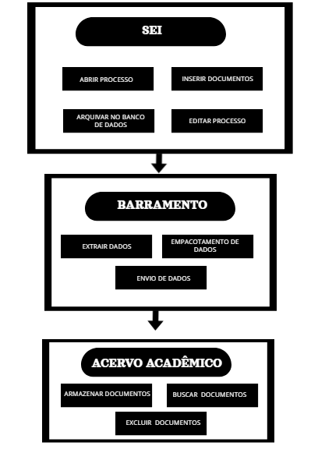 | 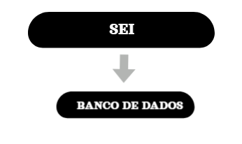 | 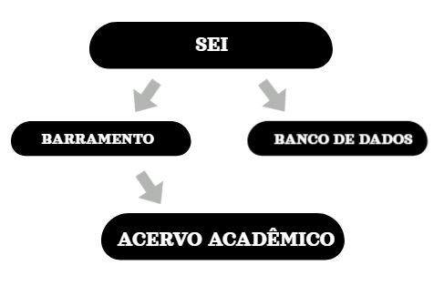

 | Parecer: | Excelente entendimento da análise de GAPs. Recomendo apenas deixar mais claro o que será o "barramento" definido como solução e como será a integração com o SEI por meio deste barramento.

